5680 航产园企业进出施工道路维修项目
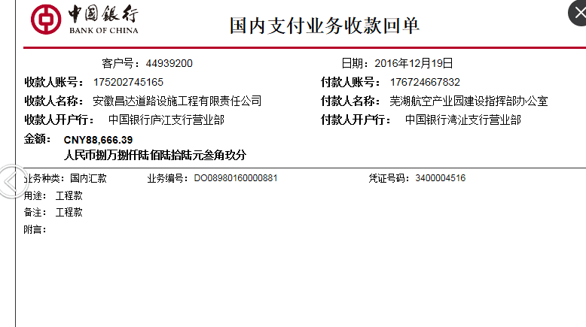
合作工程款支付证书 |  |  |  |  |  |  |  |  |  |  |  |  |  |  | 本次
工程名称 |  | 航产园企业进出施工道路维修项目 |  |  |  |  |  |  |  |  | 档案编号 |  | CD2016-141
合同金额 |  | 88,666.39 |  |  |  | 中标日期 | 2016.10.27 |  |  |  | 合作单位 |  | 芜湖 后宗泽13955328098
决算金额 |  |  |  |  |  | 竣工日期 |  |  |  |  | ERP编号 |  | 5680 |  | CD2016-141 | 147 | 5680 | 航产园企业进出施工道路维修项目 | 2016.10.27 | 88666.39 | 芜湖市 | 芜湖公司王冬汉13855369629 | 后宗泽13955328098 | 议标 | 议标
序号 | 工程款到账 |  |  | 开票情况 |  | 成本发票 | 扣管理费 |  | 代扣税金 |  | 其他扣款 |  | 实际支付
 | 日期 | 账户 | 金额 | 日期 | 金额 | 金额 | 比例 | 金额 | 税率 | 金额 | 金额 | 备注 | 户名 | 金额
1 | 2016-12-19 | 中 | 88,666.39 | 2016-12-12 | 88,666.39 | 80,000.00 | 分公司 |  |  | 7,908.08 | 500.00 |  |  | 80,258.31
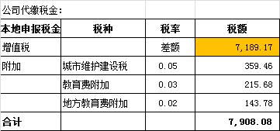
 |  |  |  |  |  |  |  |  |  |  |  | 2016.11.21办理外经证费用500

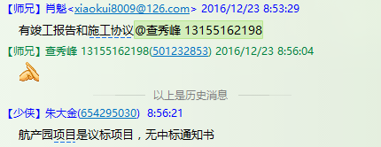

合计 |  | - | 88,666.39 | - | 88,666.39 | 80,000.00 | - | 0.00 | - | 7,908.08 |  | - |  | 80,258.31 | 90.52%
本次支付金额 |  | 小写 | 80,258.31 |  |  |  | 支付账号 |  | 后宗泽 中国建行芜湖县分行 |  |  |  |  |  | 完工证明？
 |  | 大写 | 80258.31 |  |  |  |  |  | 6227 0016 5601 0290 055
申请部门 意见 |  | 1、议标项目，无中标通知书，有竣工报告和施工协议； 2、此次借条已提供 。？
项目管理 意见 |  | 何总、朱总已同意支付（附表背面截图）。
财务审核 意见
质安稽查 意见 |  | 是□否□营改增项目，及材料款支付核实：
总经理审批

